Sheet1
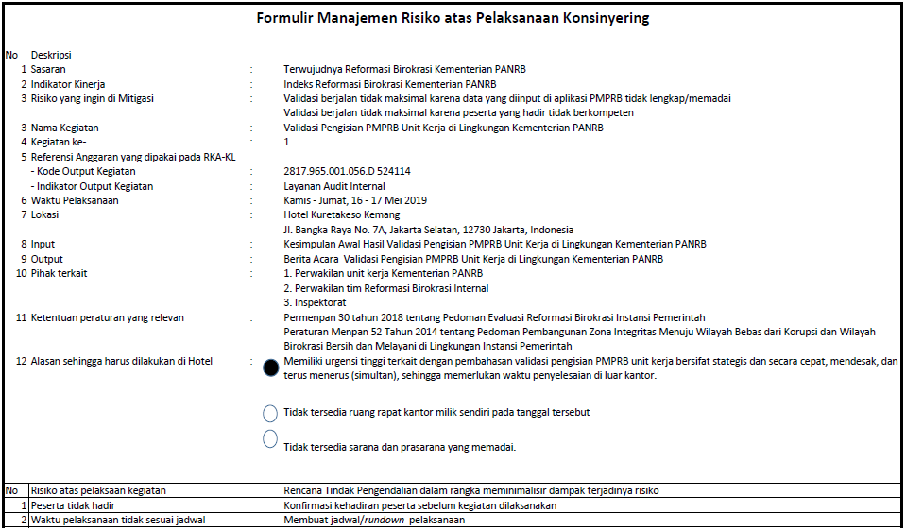
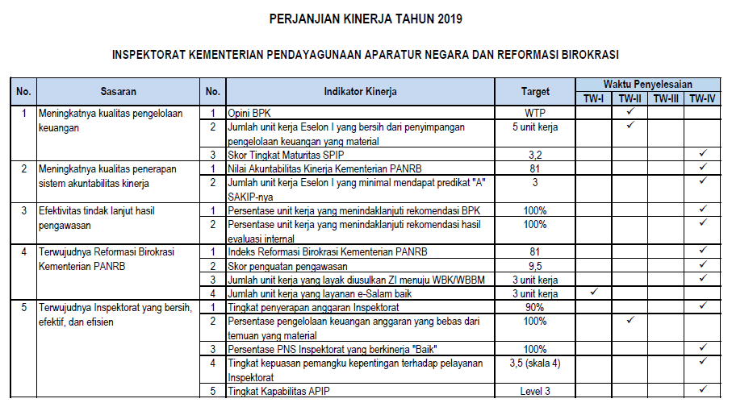

(output kegiatan disesuaikan dengan anggaran yang digunakan)

